Sheet1
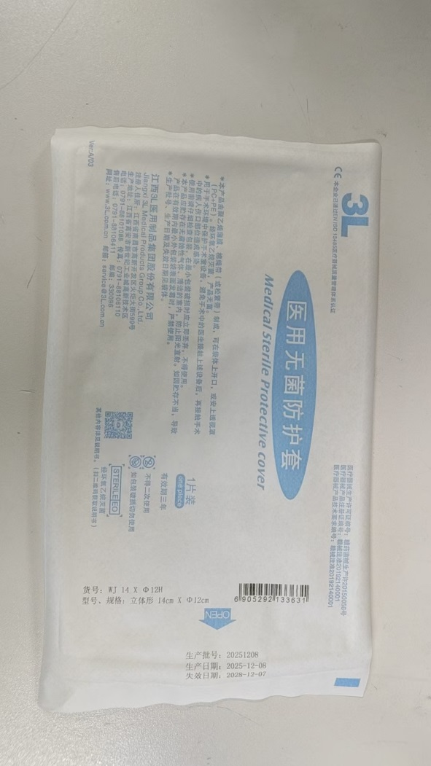
六安市叶集区人民医院 一次性使用无菌保护套（第三次） 采购项目报价单
序号 | 产品名称 | 单位 | 数量 | 生产厂家 | 品牌 | 规格/型号 | 单价（元） | 合计（元） | 医疗器械注册证或备案凭证号 | 供货周期 | 备注
1 | 一次性使用无菌保护套 | 个 | 300 |  |  | 立体型14cm*12cm |  |  |  |  | 用于手术室超声探头和无影灯把手的无菌防护
 |  |  |  |  |  | 报价单位（盖章）：
 |  |  |  |  |  | 授权代表签字：
 |  |  |  |  |  | 联系电话：
 |  |  |  |  |  | 日期： 年 月 日
要求：以下空白处可附上产品图片、注册证等简要信息。医学装备部电话：0564-6488025，邮箱YJQRMYYZBB@163.COM
 | 若是安徽省医药集中采购平台挂网产品，并注明流水号且报价不得高于省平台限价。
 | 以下图片供潜在供应商参考，不限定品牌。

